상품제안서
아테나 304 진공스텐텀블러 500ml | 상품코드: S24018

 |  |  |  |  |  |  | 02-713-8555 | www.synergygift.co.kr
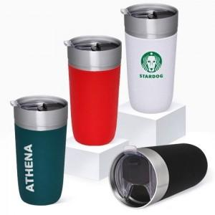

【상세/제작정보】

【인쇄/포장옵션】 | 실크, 레이저 / 포장불가능

【공급단가】 | 수량 | 30~ | 100~ | 300~ | 1,000~ | 3,000~
*VAT별도 | 단가 | 8,190원 | 7,740원 | 7,370원 | 7,180원 | 7,050원

【상품 URL】 | https://synergygift.co.kr:443/src/goods_detail.php?gdno=24018

